Sheet1

第二师某单位采购警用服装伊盾报价
序号 | 购买 种类 | 规格参数 | 购买数量 | 报价 | 合计 价格 | 图例

1 | 特警作战服（春秋） | 颜色：藏蓝色； 面料：主面料速干、纤维45%±5%、氨纶5%±5%、涤纶50%±5%； 辅料成分：魔术贴为尼龙材质，纽扣为树脂材料； 投标企业为司法部《司法行政系统警察服装生产企业目录》、公安部《人民警察服装生产企业目录2015版》或2015年后公安部增补的服装企业。 | 27 | 270 | 7290 | 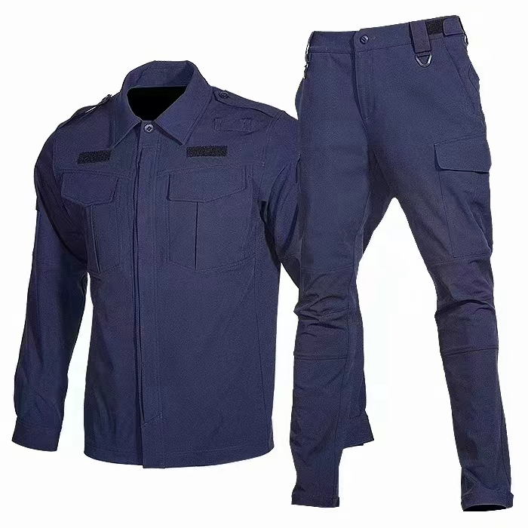
2 | 特警作战服（夏季） | 颜色：藏青色； 面料：主面料速干、棉65%±5%、氨纶5%±5%、尼龙35%±5%； 辅料成分：魔术贴为尼龙材质，纽扣为树脂材料； 投标企业为司法部《司法行政系统警察服装生产企业目录》、公安部《人民警察服装生产企业目录2015版》或2015年后公安部增补的服装企业。 | 27 | 265 | 7155 | 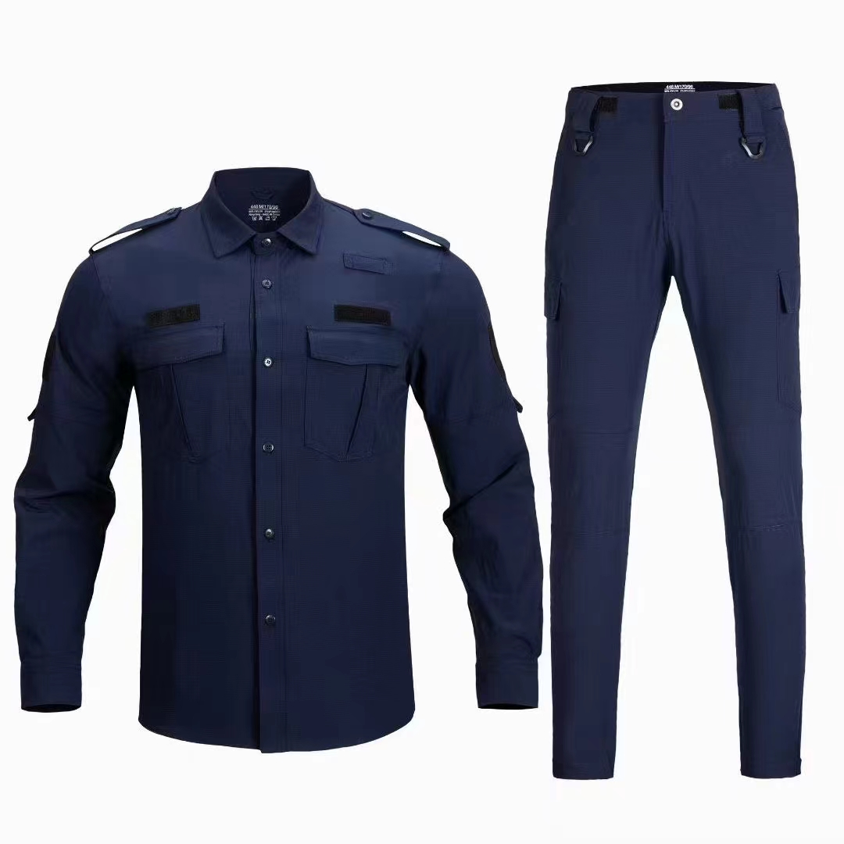
3 | 特警作战服（冬季） | 颜色：藏青色； 面料：①外层纤维45%±5%、氨纶5%±5%、涤纶50%±5%；②内层棉80%±5%、纤维20%±5%。 辅料成分：魔术贴为尼龙材质，纽扣为树脂材料； 投标企业为司法部《司法行政系统警察服装生产企业目录》、公安部《人民警察服装生产企业目录2015版》或2015年后公安部增补的服装企业。 | 27 | 375 | 10125 | 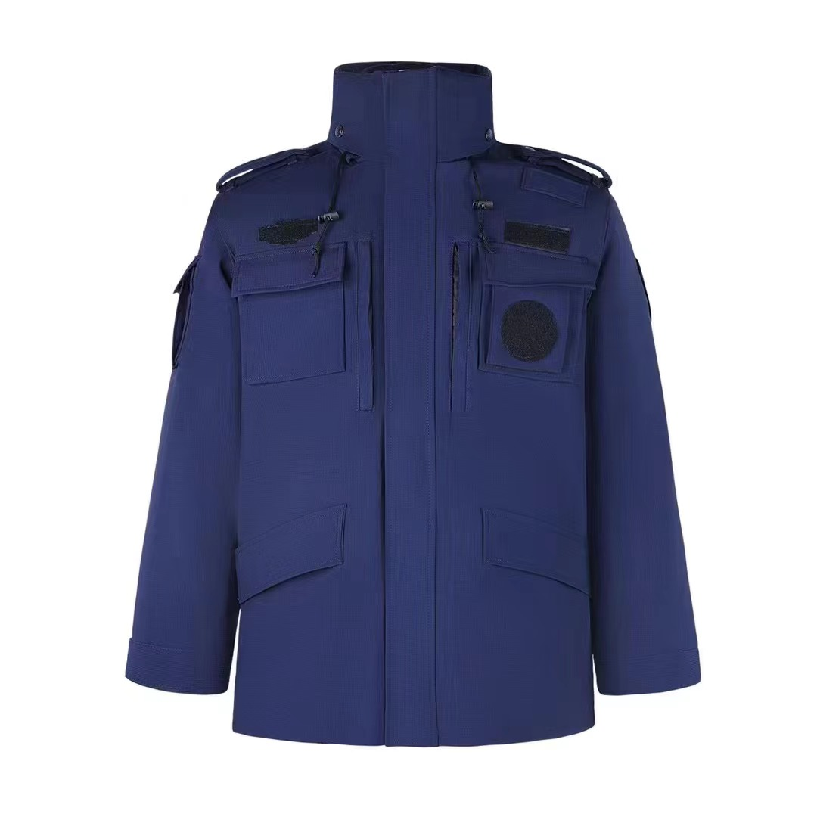 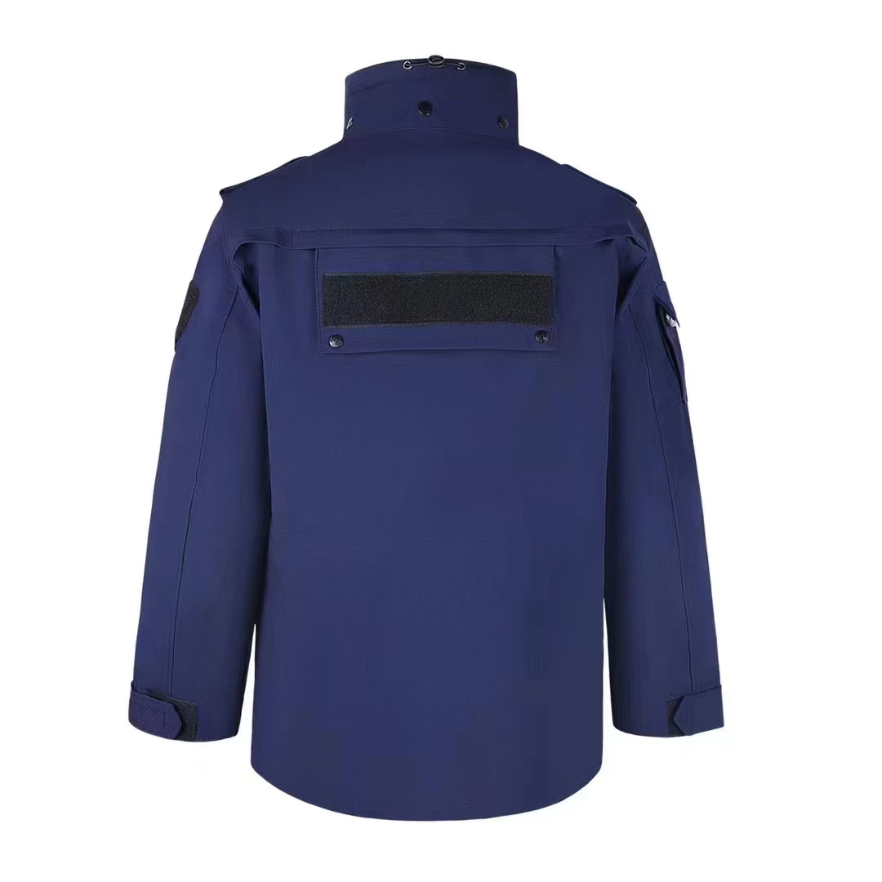
合计 |  |  |  |  | 24570

